使い方
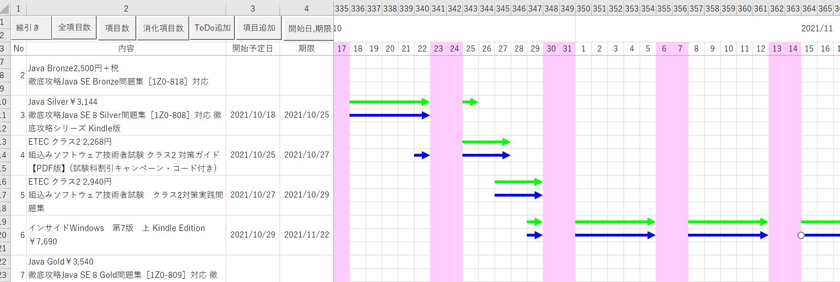
１．開始予定日と期限を入力して、スケジュールを線引きする

開始予定日と期限を手入力します。
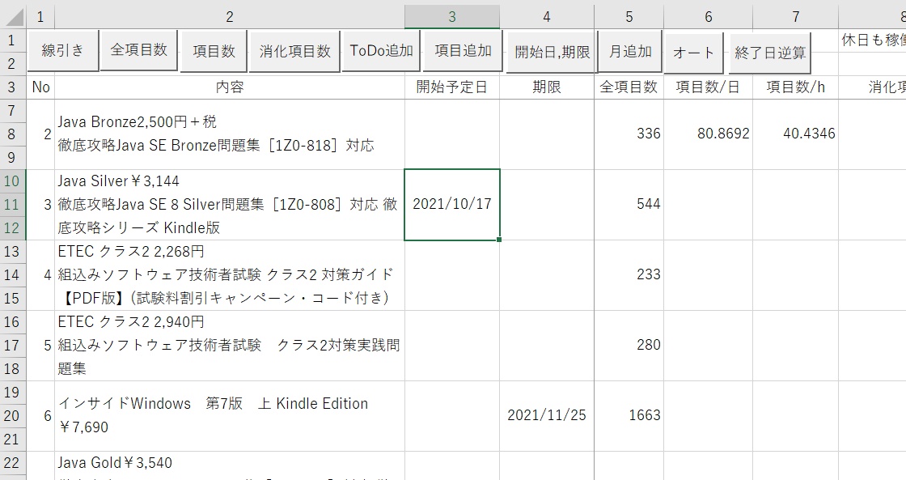

全項目数を手入力します。Java Silverの問題集は544ページあるため、全項目数は544という具合に。

休日も稼働するか、と１日当たりの稼働時間を入力します。
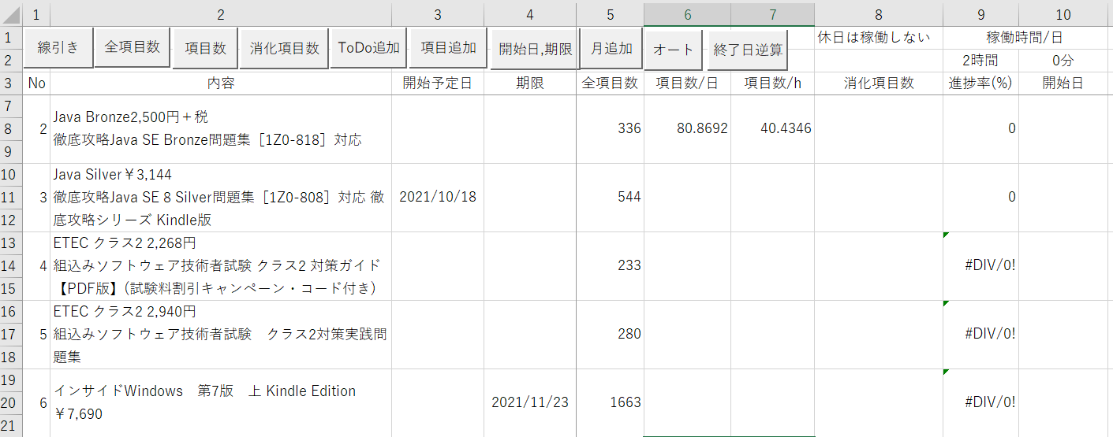

開始日、期限ボタンを押下します。

各予定の開始予定日と期限が自動入力されます。
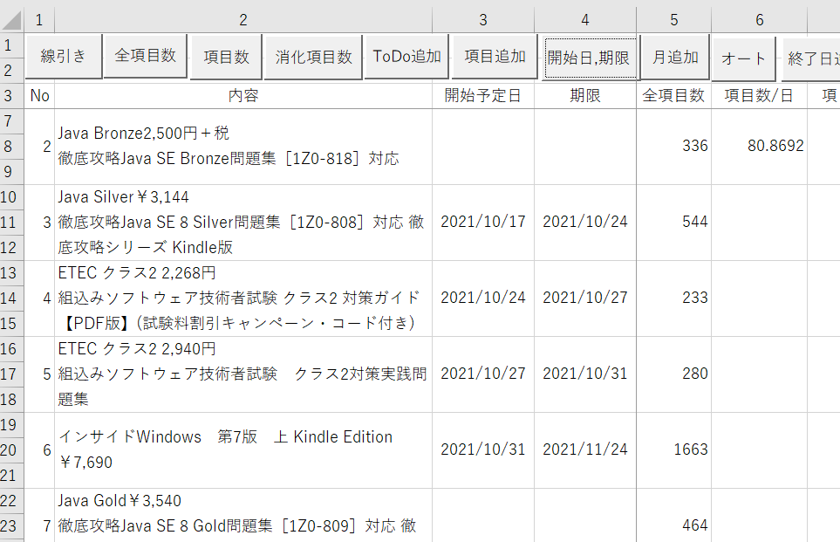

項目数ボタンを押下します。

１日当たり、１時間当たりにどれだけ項目を消化すればよいか、消化予定項目数が算出されます。
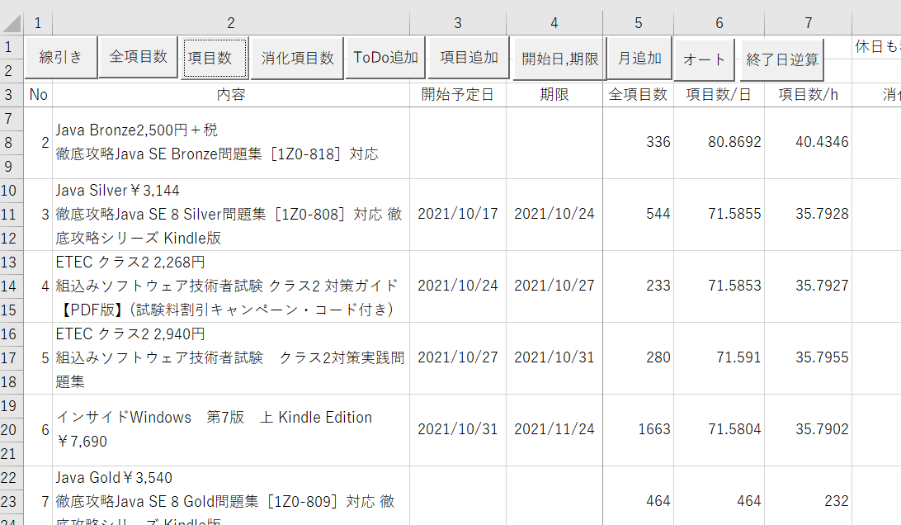

線引きボタンを押下します。
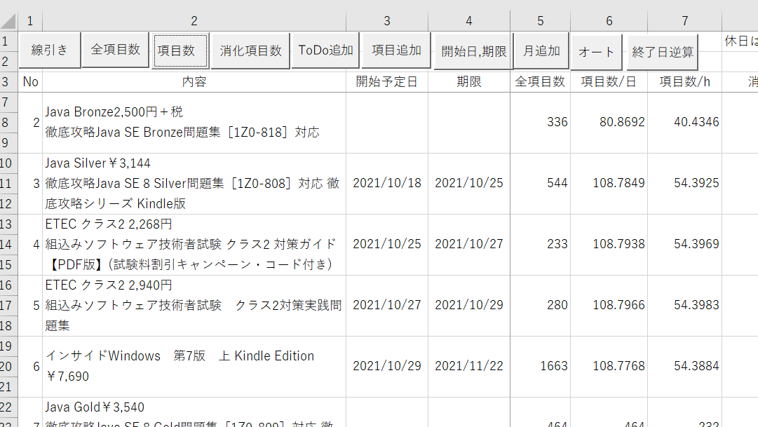

期限線(黄緑)と予定線(青)が線引きされます。

